상품제안서
플라이토 리얼우드 원형 컵받침 10.5cm | 상품코드: F32969

 |  |  |  |  |  |  | 02-412-0044 | www.easy1.co.kr
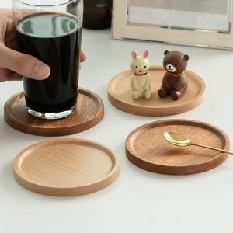

【상세/제작정보】 | <p><b><span style="font-size: 12pt;">* 레이저 인쇄시 나무결에 따라 인쇄가 다르게 보일수 있습니다</span></b></p><p><b><span style="font-size: 12pt;">* 배송비- 한박스 250개 / 5000원별도</span></b></p>

【인쇄/포장옵션】 | 레이저 / 포장지포장

【공급단가】 | 수량 | 100~ | 300~ | 500~ | 1,000~ | 3,000~
*VAT별도 | 단가 | 2,500원 | 2,460원 | 2,400원 | 2,340원 | 2,300원

【상품 URL】 | https://www.easy1.co.kr:443/src/goods_detail.php?gdno=32969

